Gesamtkosten

 | Kostenanalyse HiK - Konzept

Führung |  | Katastrophenschutzmodul Führung |  |  | Anschaffungskosten |  |  | Betriebskosten
 |  |  |  |  | Fahrzeuge und Material | 124,102.48 € |  | Überprüfungen Medinzingeräte | 10.00 €
 |  |  |  |  | Personal | 4,088.00 € |  | Wartung | 15.00 €
 |  |  |  |  | Gesamt | 128,190.48 € |  | Fahrzeuge | 3,000.00 €
 |  |  |  |  |  |  |  | Fortbildung | 200.00 €
 |  |  |  |  |  |  |  | Materialaustausch | 191.97 €
 |  |  |  |  |  |  |  | Gesamt | 3,416.97 €

 |  | Katastrophenschutzmodul Sanitätsdienst

Sanität |  | SEG Behandlung |  |  | Anschaffungskosten |  |  | Betriebskosten
 |  |  |  |  | Fahrzeuge und Material | 333,109.93 € |  | Überprüfungen Medinzingeräte | 1,030.00 €
 |  |  |  |  | Personal | 14,760.00 € |  | Fortbildung | 795.00 €
 |  |  |  |  | Gesamt | 347,869.93 € |  | Fahrzeuge | 9,000.00 €
 |  |  |  |  |  |  |  | Materialaustausch | 2,036.68 €
 |  |  |  |  |  |  |  | Wartung | 81.00 €
 |  |  |  |  |  |  |  | Gesamt | 12,942.68 €

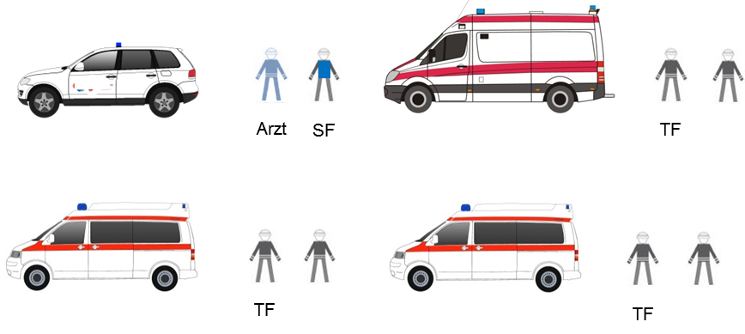
 |  | SEG Transport |  |  | Anschaffungskosten |  |  | Betriebskosten
 |  |  |  |  | Fahrzeuge und Material | 333,575.11 € |  | Überprüfungen Medizingeräte | 868.00 €
 |  |  |  |  | Personal | 12,934.00 € |  | Fortbildung | 790.00 €
 |  |  |  |  | Gesamt | 346,509.11 € |  | Fahrzeuge | 12,000.00 €
 |  |  |  |  |  |  |  | Ablauf Medikamente | 1,432.75 €
 |  |  |  |  |  |  |  | Materialaustausch | 1,122.21 €
 |  |  |  |  |  |  |  | Wartung | 133.50 €
 |  |  |  |  |  |  |  | Gesamt | 16,346.46 €

 |  | Katastrophenschutzmodul Betreuungsdienst

Betreuung |  | SEG Unterkunft |  |  | Anschaffungskosten |  |  | Betriebskosten
 |  |  |  |  | Fahrzeuge und Material | 156,735.78 € |  | Überprüfungen Medizingeräte | 10.00 €
 |  |  |  |  | Personal | 6,912.00 € |  | Wartung | 15.00 €
 |  |  |  |  | Gesamt | 163,647.78 € |  | Ablauf Lebensmittel | 27.43 €
 |  |  |  |  |  |  |  | Fahrzeuge | 6,000.00 €
 |  |  |  |  |  |  |  | Fortbildung | 300.00 €
 |  |  |  |  |  |  |  | Materialaustausch | 337.55 €
 |  |  |  |  |  |  |  | Gesamt | 6,689.98 €

 |  | SEG soziale Betreuung |  |  | Anschaffungskosten |  |  | Betriebskosten
 |  |  |  |  | Fahrzeuge und Material | 62,968.42 € |  | Überprüfungen Medizingeräte | 10.00 €
 |  |  |  |  | Personal | 7,107.00 € |  | Ablauf Lebensmittel | 8.08 €
 |  |  |  |  | Gesamt | 70,075.42 € |  | Fahrzeuge | 3,000.00 €
 |  |  |  |  |  |  |  | Wartung | - €
 |  |  |  |  |  |  |  | Fortbildung | 300.00 €
 |  |  |  |  |  |  |  | Materialaustausch | 696.59 €
 |  |  |  |  |  |  |  | Gesamt | 4,014.67 €

 |  | Katastrophenschutzmodul Verpflegungsdienst |  |  | Anschaffungskosten |  |  | Laufende Kosten

Verpflegung |  |  |  |  | Fahrzeuge und Material | 168,837.50 € |  | Ablauf Lebensmittel | 492.25 €
 |  |  |  |  | Personal | 7,872.00 € |  | Wartung | 15.00 €
 |  |  |  |  | Gesamt | 176,709.50 € |  | Fahrzeuge | 6,000.00 €
 |  |  |  |  |  |  |  | Fortbildung | 450.00 €
 |  |  |  |  |  |  |  | Gesamt | 6,957.25 €

 |  | Gesamtkosten |  |  |  | Vorhaltung

 |  | Modul | Anschaffung | Betriebskosten pro Jahr |  | Anzahl | Bezeichnung
 |  | Dienstfahrzeug | - € | - €
 |  | Privatfahrzeug | - € | - € |  | 1 | Modul Führung
 |  | Führungsdienst | 128,190.48 € | 3,416.97 € |  | 3 | Modul Sanitätsdienst
 |  | Sanitätsdienst | 2,083,137.12 € | 87,867.40 € |  | 1 | Modul Betreuungsdienst
 |  | Betreuungsdienst | 233,723.20 € | 10,704.64 € |  | 1 | Modul Verpflegungsdienst
 |  | Verpflegungsdienst | 176,709.50 € | 6,957.25 € |  | 0 | Abschnittsleitung Gesundheit Dienstfahrzeug
 |  |  |  |  |  | 0 | Abschnittsleitung Gesundheit Privatfahrzeug
 |  | ∑ | 2,621,760.30 € | 108,946.26 €

